信用交易
融资融券市场交易数据统计(2024-12-19)

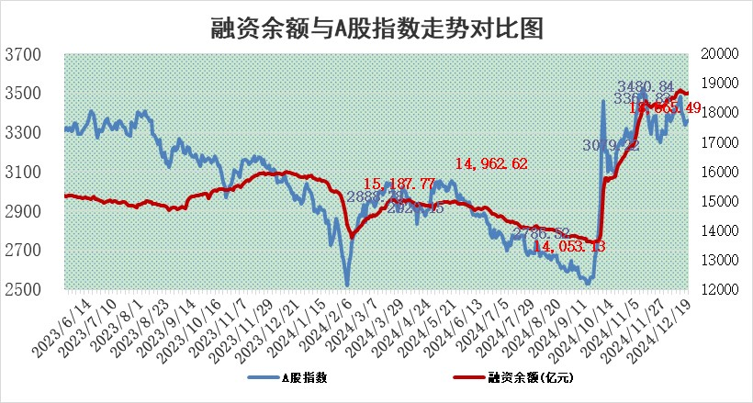
标的证券 | 融资融券余额（亿元） | 融资余额（亿元） | 融券余额（亿元） | 融资买入额（亿元） | 融资融券规模变化（亿元） | 融资余额增幅(‰) | 融券余额增幅(%)
统计数据 | 18,810.31 | 18,665.49 | 105.37 | 1,330.85 | 7.73 | 0.40 | 0.05

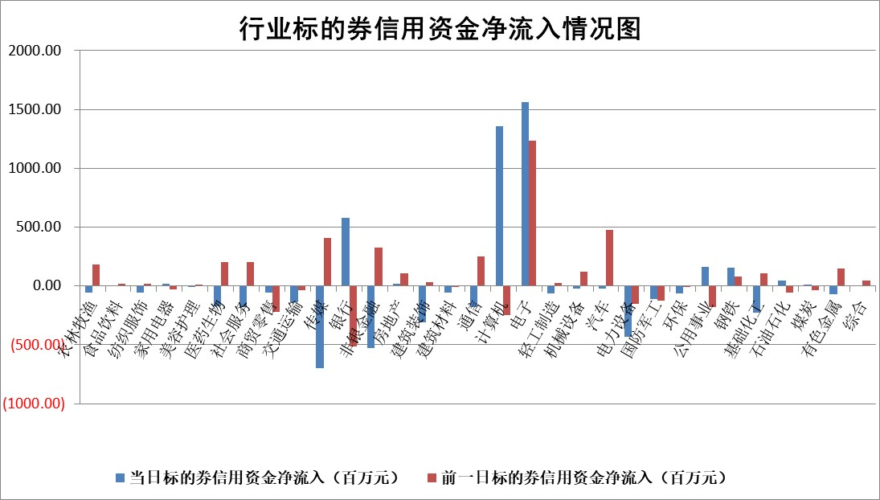

标的基金代码 | 标的基金简称 | 融资余额/市值(%) | 融资余额增幅(%) | 融资买入额/成交金额(%) | （融资余额净增额-融券余额净增额）/市值(‱) | 融券余额降幅(%) | ABS[（融资余额净增额-融券余额净增额）/市值净增额-1](%)
159902 | 华夏中小板ETF | 0.00 | 0.00 | 0.00 | 0.00 | 0.00 | 100.00
159915 | 易方达创业板ETF | 3.66 | 2.66 | 692898.15 | 9.33 | -23.37 | 4.27
159919 | 嘉实沪深300ETF | 0.75 | 1.74 | 5.84 | 1.25 | -3.65 | 94.53
159920 | 华夏恒生ETF | 31.86 | 0.26 | 33.01 | 8.30 | 0.00 | 177.51
159922 | 嘉实中证500ETF | 0.84 | -5.74 | 5.20 | -6.20 | -7.07 | 107.36
159925 | 南方沪深300ETF | 1.00 | -8.55 | 5.72 | -9.32 | 100.00 | 91.48
159928 | 消费ETF | 3.35 | 1.36 | 7.27 | 4.50 | -0.06 | 102.73
159934 | 易方达黄金ETF | 62.91 | -0.05 | 12.30 | -3.07 | 0.00 | 81.69
159939 | 全指信息技术ETF | 0.98 | 1.58 | 50.94 | 2.01 | 39.17 | 99.08
159940 | 全指金融地产ETF | 0.37 | -11.36 | 0.00 | -4.71 | 0.00 | 92.20
159995 | 半导体芯片ETF | 2.79 | -3.86 | 465.42 | -11.27 | -0.82 | 121.83
159997 | 天弘中证电子ETF | 2.03 | 1.84 | 5.01 | 3.65 | -2.91 | 98.67
159998 | 天弘中证计算机主题ETF | 0.66 | -8.74 | 0.09 | -7.03 | -2.88 | 106.47
510050 | 华夏上证50ETF | 2.73 | 0.15 | 303.07 | 0.59 | 7.99 | 103.23
510180 | 华安上证180ETF | 0.53 | -0.92 | 3.57 | -0.47 | 2.20 | 87.40
510880 | 华泰柏瑞红利ETF | 0.58 | 0.54 | 5.86 | 0.53 | 20.54 | 108.38
510900 | 易方达恒生H股ETF | 37.50 | -0.13 | 3.79 | -4.81 | 0.00 | 122.64
511010 | 5年期国债ETF | 3.95 | -5.20 | 0.04 | -21.70 | 0.00 | 779.90
511380 | 可转债及可交换债券ETF | 1.29 | -2.51 | 33.18 | -3.33 | 0.00 | 84.09
512000 | 全指证券ETF | 6.99 | 0.43 | 26.86 | 3.65 | 4.37 | 90.86
512010 | 沪深300医药卫生ETF | 7.67 | -0.03 | 86.34 | -0.21 | 0.25 | 99.52
512070 | 沪深300非银ETF | 2.63 | 0.06 | 75.87 | 0.15 | 0.00 | 101.11
512400 | 南方中证申万有色金属ETF | 2.98 | 3.09 | 0.64 | 8.85 | -0.75 | 44.38
512580 | 广发中证环保产业ETF | 0.86 | 3.92 | 0.20 | 3.24 | 0.00 | 105.83
512660 | 国泰中证军工ETF | 3.71 | 0.81 | 27.03 | 2.32 | -8.64 | 208.29
512800 | 华宝中证银行ETF | 7.80 | 0.96 | 3.64 | 7.17 | -1.16 | 110.20
512980 | 广发中证传媒ETF | 1.73 | -6.46 | 210.37 | -11.87 | 0.41 | 80.45
515030 | 华夏中证新能源汽车ETF | 2.69 | 2.51 | 4.55 | 5.26 | -7.27 | 120.08
515050 | 华夏中证5G通信主题ETF | 1.17 | 1.00 | 8.64 | 0.31 | -18.76 | 99.90
515070 | 华夏中证人工智能ETF | 2.79 | -0.57 | 7.83 | -1.61 | 0.00 | 100.77
标的股票比较指标 |  | 融资余额/流通A股市值(%) | 融资余额增幅(%) | 融资买入额/成交金额(%) | （融资余额净增额-融券余额净增额）/流通A股市值(‱) | 融券余额降幅(%) | ABS[（融资余额净增额-融券余额净增额）/流通A股市值净增额-1](%)
前十名标的个股 |  | 鹏都农牧 | 盛科通信 | 申联生物 | 鑫科材料 | 美克家居 | 超声电子
 |  | 东旭光电 | 鑫科材料 | 京基智农 | 明阳电路 | 博硕科技 | 泰凌微
 |  | 威创股份 | 明阳电路 | 派克新材 | 润欣科技 | 回天新材 | 中文在线
 |  | 海印股份 | 安道麦A | 广大特材 | 华康医疗 | 林洋能源 | 联域股份
 |  | 广汇汽车 | 保利联合 | 万润新能 | 天元智能 | 华北制药 | 药石科技
 |  | 首航高科 | 伟星股份 | 浙海德曼 | 英力股份 | 秦港股份 | 东芯股份
 |  | 超华科技 | 瑞芯微 | 中触媒 | 高凌信息 | 爱建集团 | 泰晶科技
 |  | 联络互动 | 锐捷网络 | 海亮股份 | 雅艺科技 | 大博医疗 | 中英科技
 |  | 爱康科技 | 马钢股份 | 安旭生物 | 保利联合 | 沪农商行 | 天元宠物
 |  | 长江健康 | 华林证券 | 中化国际 | 北纬科技 | 齐心集团 | 蓝盾光电
后十名标的个股 |  | 世纪华通 | 山东高速 | 津投城开 | 恒烁股份 | 骆驼股份 | 新柴股份
 |  | 观典防务 | 亚信安全 | 淮河能源 | 美信科技 | 江苏国泰 | 青达环保
 |  | 卓朗科技 | 凯淳股份 | 东软集团 | 新锐股份 | 劲嘉股份 | 华蓝集团
 |  | 凯撒文化 | 恒烁股份 | 世纪华通 | 凯淳股份 | 雷柏科技 | 西测测试
 |  | 惠程科技 | 新锐股份 | 观典防务 | 盛帮股份 | 塔牌集团 | 鼎捷软件
 |  | 盛屯矿业 | 精测电子 | 卓朗科技 | 戎美股份 | 恒邦股份 | 普蕊斯
 |  | 江苏舜天 | 光云科技 | 凯撒文化 | 康为世纪 | 深康佳A | 天秦装备
 |  | 广电网络 | 宁沪高速 | 惠程科技 | 精测电子 | 莱克电气 | 新特电气
 |  | 东旭蓝天 | 美信科技 | 盛屯矿业 | 华塑科技 | 甬金股份 | 斯瑞新材
 |  | 易事特 | 奥雅股份 | 江苏舜天 | 品高股份 | 盐田港 | 清研环境
说明：1.以上普通交易数据和信用交易数据皆以交易日收盘后数据为基准；2.上述标的证券总数据只计算标的证券市场总数据，不包括从标的证券中调出去标的证券数据，所以与交易所公布的总值略有不同； 3.上述行业采用申万一级行业分类；4.以上标的基金和标的个股中比较的6个指标值中：前5个（从左至右）为正向指标，值越大排名越靠前；第6个为逆向指标，值越小，排名越靠前；5.第6个指标中ABS[]表示求绝对值，其主要用于考量信用资金相对净流入对股价相对净变化的贡献程度；6.数据来源：wind，交易所。

 |  |  |  | 证券代码 | 新增融资余额 | 融资买入额 | 融资买入增幅前10
 |  | 1 | 西部建设 | 002302 | 80643953 | 177472374 | 41%
 |  | 2 | 天键股份 | 301383 | 27855096 | 56831811 | 39%
 |  | 3 | 井松智能 | 688251 | 7040854 | 13763946 | 27%
 |  | 4 | 国电电力 | 600795 | 116116226 | 151740647 | 23%
 |  | 5 | 华立科技 | 301011 | 9342856 | 31199107 | 23%
 |  | 6 | 捷邦科技 | 301326 | 9066090 | 22350547 | 22%
 |  | 7 | 海利尔 | 603639 | 19864834 | 35520613 | 20%
 |  | 8 | 华研精机 | 301138 | 7597460 | 13339451 | 16%
 |  | 9 | 鹏辉能源 | 300438 | 83773067 | 304558811 | 16%
 |  | 10 | 建科股份 | 301115 | 7106455 | 29879412 | 15%

